缺陷描述
缺陷描述
跟踪记录 |  | 实际完成时间 |  | 复审时间
 |  | 开发组负责人签字 |  | 复查人签字
 |  | 复查意见
缺陷1
缺陷描述 | 缺陷截图 |  | 缺陷说明 |  | 缺陷已完成截图
 | 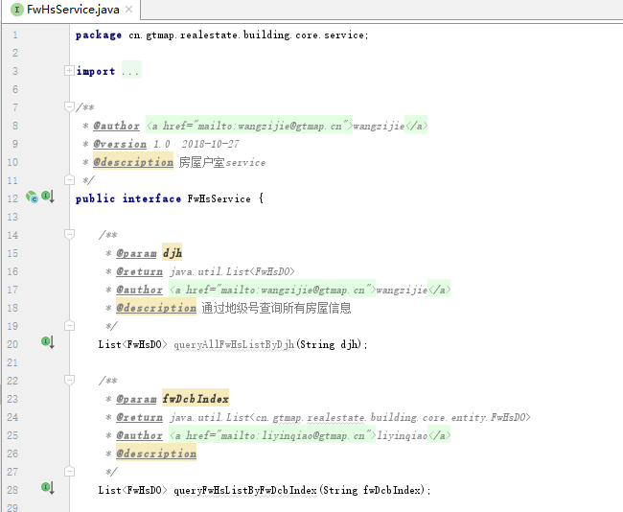 |  | 查询返回值为集合方法名用list 开头
反馈记录 |  |  | 计划完成时间 |  | 缺陷类型
 |  |  | 原因说明
 |  |  | 原因说明
缺陷2
缺陷描述 | 缺陷截图 |  | 缺陷说明 |  | 缺陷已完成截图
 | 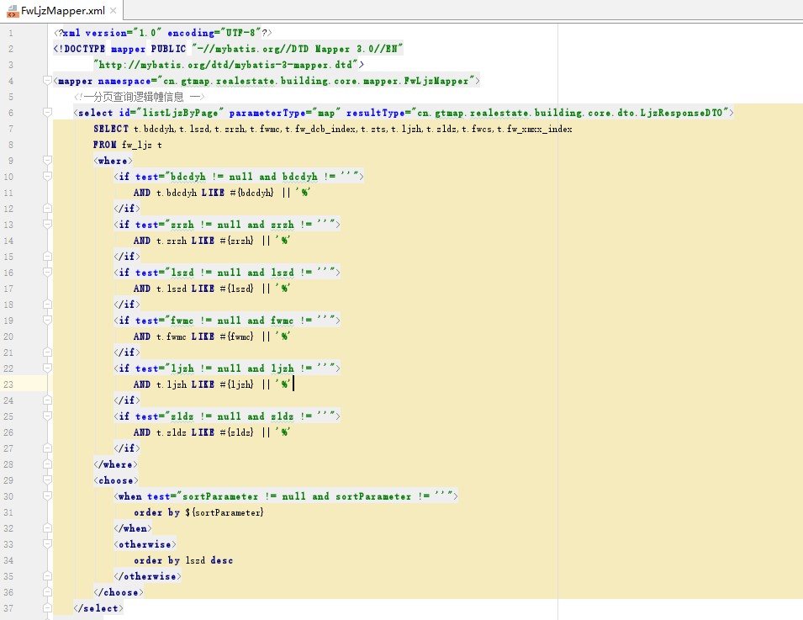 |  | 右边%可能不满足业务需求 |  | 待定，后期各系统统一规则后修改
反馈记录 |  |  | 计划完成时间 |  | 缺陷类型
 |  |  | 原因说明
 |  |  | 原因说明
缺陷3
缺陷描述 | 缺陷截图 |  | 缺陷说明 |  | 缺陷已完成截图

反馈记录 |  |  | 计划完成时间 |  | 缺陷类型
 |  |  | 原因说明
 |  |  | 原因说明
缺陷4
缺陷描述 | 缺陷截图 |  | 缺陷说明 |  | 缺陷已完成截图

反馈记录 |  |  | 计划完成时间 |  | 缺陷类型
 |  |  | 原因说明
 |  |  | 原因说明
缺陷5
缺陷描述 | 缺陷截图 |  | 缺陷说明 |  | 缺陷已完成截图

反馈记录 |  |  | 计划完成时间 |  | 缺陷类型
 |  |  | 原因说明
 |  |  | 原因说明
缺陷6
缺陷描述 | 缺陷截图 |  | 缺陷说明 |  | 缺陷已完成截图

反馈记录 |  |  | 计划完成时间 |  | 缺陷类型
 |  |  | 原因说明
 |  |  | 原因说明

